Sheet1
质量模块
快速报废 | 屈少伟
不良品管理 | 石秦锋
评价单管理
返工/返修工单管理+不良品记录 | 石秦锋 |  |  |  |  | 产品型号 | 工艺 | 缺陷类型
打印 不良品/评价单 | 曾林锋
 |  |  | 流转单号 |  |  | 报工数量
 |  |  | 车间 | 默认当前 |  | 工序 | 默认当前
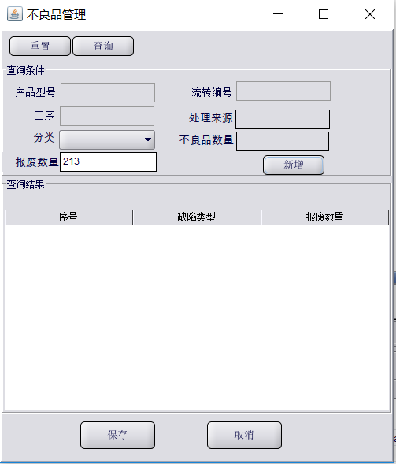
 |  |  | 不良品数量 | 吧包含报废品 |  | 报废总数量 | 不能超过不良品数量
 |  |  | 报废类型 | 下拉框通过工序过滤 |  | 分类数量 | 1
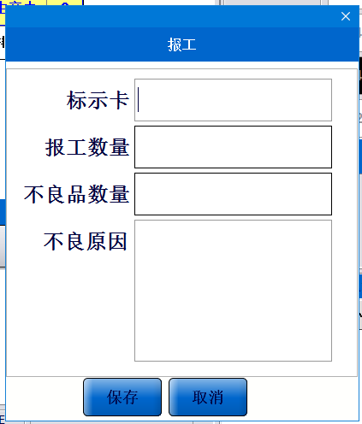
 |  |  |  |  |  | 新增

 |  |  | 序号 | 报废类 | 数量
 |  |  | 1 | 缺角 | 1
 |  |  | 2 | 拉刺 | 3

 |  |  |  |  |  | 总计不能超过报废总数量

 |  |  |  | 缺陷类型/报废类型 | 如果为空的话展示所有的缺陷类型

 | 报废总数量

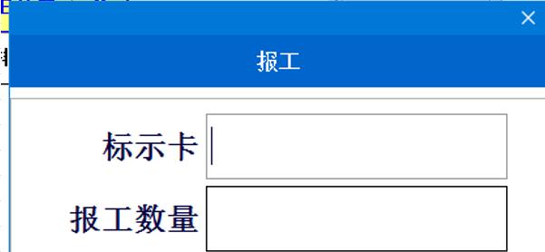

 |  | 报废数量
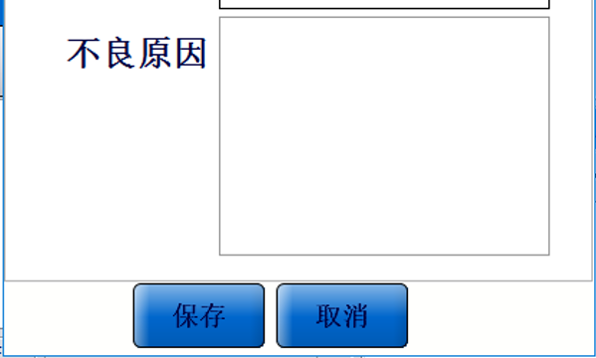

报废分类

